Contrôle dopage
Exemple de local de contrôle
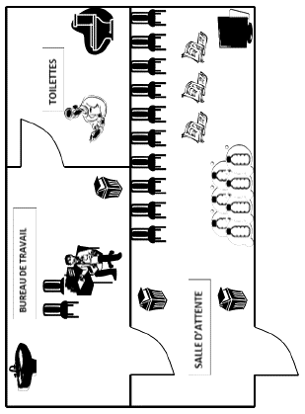

SALLE et BUREAU de contrôle

Les locaux sont-ils flêchés ? |  | Oui | Non
Le bureau de travail a-t-il ? | Table | Oui | Non
 | Chaises | Oui | Non
 | Lavabo | Oui | Non
 | Savon | Oui | Non
 | essuie-main | Oui | Non
 | Poubelle | Oui | Non

La salle de contrôle a-t-elle ? | Chaises | Oui | Non
 | Avec boissons | Oui | Non
 | Poubelle | Oui | Non

Les toilettes sont-ils attenants au bureau de travail ? |  |  | Oui | Non
Les toilettes sont-ils équipés de toilettes isolés ? |  |  | Oui | Non

